상품제안서
PGA 죽사바스타올1p+170g면사타올 2P(미니) | 상품코드: S08427

 |  |  |  |  |  |  | 02-713-8555 | www.synergygift.co.kr
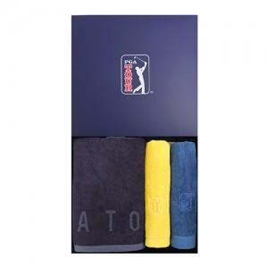

【상세/제작정보】

【인쇄/포장옵션】 | 실크, 자수 / 포장지포장

【공급단가】 | 수량 | 30~ | 100~ | 500~ | 1,000~ | 2,000~
*VAT별도 | 단가 | 22,490원 | 22,140원 | 21,620원 | 20,760원 | 19,890원

【상품 URL】 | https://www.synergygift.co.kr:443/src/goods_detail.php?gdno=2584

